Start
Till Sebattartiklar
Till Autofilterförklaring
Välkommen till
Filen med debattartiklar
om Funktionshinderfrågor
Skapad
2025
Uppdaterad 2026-08-17
av Andreas Menzel
Härnösand

Lyout och sammanställning av Andreas Menzel

Autofilter
Till Start
Till Debattartiklar Funktionshinder | Huvudlänkar
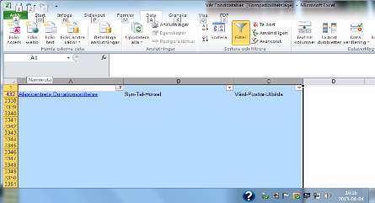
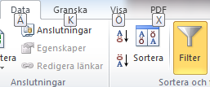
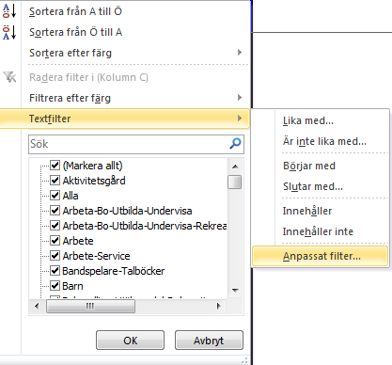
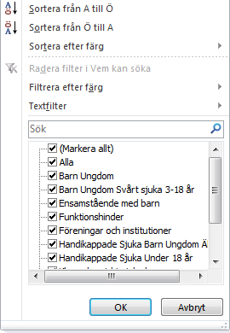
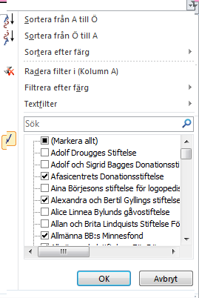
6:Ange önskade allternativ för apassat filter
7:Välj OK
:8:Filter klart
Instruktion
för användande av
Autofilter
1:Data
2::Fillter
3:Textfilter
4:Anpassat filter
5:Ange önskade allternativ för filter
Fördelarna med autofilter
Filtrera med hjälp av bockar i filter
1:Markera kolumner
2:Välj data filter
3:Välj avmarkera allt, alla rutor avmarkeras
4::Välj önskat allternativ genom att förse önskad ruta /Rutor med bockar
Bild före filtrering
Bild efter gjorda val i filter
Fördelen med filter är alltså att man på ett snabbt och enkelt sätt får fram ösnakd information i en stor databas. Obs kortrigerad text sedan Majuppplaga
Föreställ dig att du öppnar ett kalkylblad med två tusen datarader över olika ändamål , du behöver kunna visa ett vist ändamål fför en viss grupp av människor, men de är utspridda i databasen /Lista och det är brottomt.
När man filtrerar visas bara den information som man behöver. Resten döljs.Du ser med andra ord bara det du vill se, och det på ett ögonblick.Det finns ingen anledning att gå igenom rader med data för att hitta hitta information manuellt . EXEL gör det automatiskt.Med hjälp av filtrering tjänar man alltså som beskrivs dyrbar tid,som ofta omsätts i pengar.
Informationen ändras inte när du filtrerar. Så fort du tar bort filtret visas all information precis på samma sätt som förut.
Filter klart

 |  | Exempel

Adolf och Sigrid Bagges Donationsstiftelse | Barn Ungdom | Vård Fostra Utbilda
Adolf Drougges Stiftelse | Barn Ungdom Sjuka Äldre | Vård Fostra Utbilda Forska
Alice Linnea Bylunds gåvostiftelse | Ensamma föräldralösa barn | Alla
Allan och Brita Lindquists Stiftelse För Vård och Stöd Till Psykiskt Sjuka | Psykiskt sjuka | Vård Rehabilitering
Aina Börjesons stiftelse för logopedisk forskning och behandling (259) | Syn Tal Hörsel | Vård Fostra Utbilda Forska Resa

Har något av dina val blivit fel eller om du inte fick ösnkade resultat i filter välj i stället avbryt enligt bild ovan, och börja på nytt.

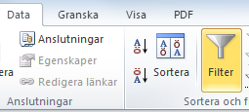
För att återvända till databas efter filtrering välj data och fiöter enligt bild symbolen för filtret slocknar och du är åter i full databas, denna punkt gäller oavsett vilken form av filter man använder sig av.

Till dig som söker i denna fonddatabas . Vi är tacksamma om du meddelar oss evetuella fel som du upptäcker så att vi kan korigera dessa Om en länk inte skulle svara vänster på längst upp till vänster för att gå till baka och prova länken
Tack för din hjälp.

